Sheet1
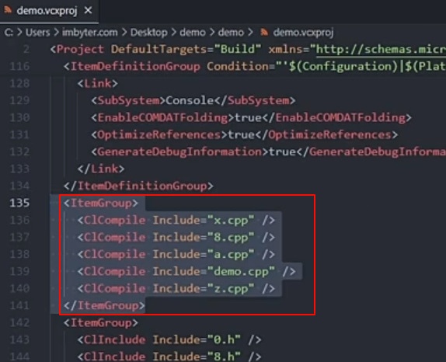
单文件函数生成规律 只与cpp文件有关，每个cpp文件函数生成规律同上

 | 1、 在vs 新建一个项目时，cpp的编译顺序，显示顺序都是 0-9，a-z

 | 2、给某些文件重命名后，显示顺序变了，但编译顺序不变

 | 3、修改 项目的编译顺序，需要在 xxx.vcxproj 文件中

